Лист 1
Прайс-лист
МИР ПРЯЖИ

В валюте: руб. (курс 1).
Цены указаны на 07.08.2020

№ | Номенклатура/ Характеристика номенклатуры | Описание | Изображение | Артикул | Цена | Ед. | Остаток | Ссылка на сайт
 | Набор для вышивания «Сделано с любовью» РБ-004 Эх раз, да ещё раз... | Набор для вышивания «Сделано с любовью» РБ-004 Эх раз, да ещё раз... |  | РБ-004 | 320.00 |  |  | Изображение
 | Набор для вышивания «Сделано с любовью» РБ-004 Эх раз, да ещё раз... |  |  |  | 320.00 | шт | 5 | Изображение
 | Набор для вышивания «Сделано с любовью» РБ-005 Пивка для рывка | Набор для вышивания «Сделано с любовью» РБ-005 Пивка для рывка | 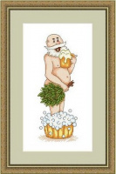 | РБ-005 | 240.00 |  |  | Изображение
 | Набор для вышивания «Сделано с любовью» РБ-005 Пивка для рывка |  |  |  | 240.00 | шт | 5 | Изображение
 | Набор для вышивания «Сделано с любовью» РБ-006 Зазнобушка | Набор для вышивания «Сделано с любовью» РБ-006 Зазнобушка | 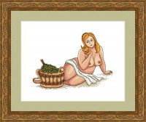 | РБ-006 | 240.00 |  |  | Изображение
 | Набор для вышивания «Сделано с любовью» РБ-006 Зазнобушка |  |  |  | 240.00 | шт | 5 | Изображение
 | Набор для вышивания «Сделано с любовью» РБ-007 В здоровом теле- здоровый дух | Набор для вышивания «Сделано с любовью» РБ-007 В здоровом теле- здоровый дух | 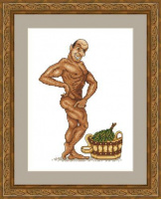 | РБ-007 | 150.00 |  |  | Изображение
 | Набор для вышивания «Сделано с любовью» РБ-007 В здоровом теле- здоровый дух |  |  |  | 150.00 | шт | 7 | Изображение
 | Набор для вышивания «Сделано с любовью» РБ-008 Баня парит - здоровье дарит | Набор для вышивания «Сделано с любовью» РБ-008 Баня парит - здоровье дарит | 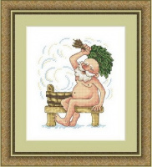 | РБ-008 | 240.00 |  |  | Изображение
 | Набор для вышивания «Сделано с любовью» РБ-008 Баня парит - здоровье дарит |  |  |  | 240.00 | шт | 3 | Изображение
 | Набор для вышивания «Сделано с любовью» РБ-009 Душевненько | Набор для вышивания «Сделано с любовью» РБ-009 Душевненько | 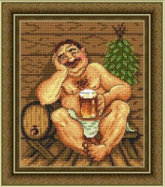 | РБ-009 | 320.00 |  |  | Изображение
 | Набор для вышивания «Сделано с любовью» РБ-009 Душевненько |  |  |  | 320.00 | шт | 4 | Изображение
 | Набор для вышивания «Сделано с любовью» РБ-010 Бить или не бить? | Набор для вышивания «Сделано с любовью» РБ-010 Бить или не бить? | 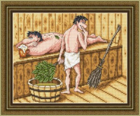 | РБ-010 | 320.00 |  |  | Изображение
 | Набор для вышивания «Сделано с любовью» РБ-010 Бить или не бить? |  |  |  | 320.00 | шт | 5 | Изображение
 | Набор для вышивания «Сделано с любовью» РБ-011 Жили-были дед и баба | Набор для вышивания «Сделано с любовью» РБ-011 Жили-были дед и баба | 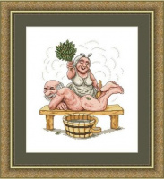 | РБ-011 | 320.00 |  |  | Изображение
 | Набор для вышивания «Сделано с любовью» РБ-011 Жили-были дед и баба |  |  |  | 320.00 | шт | 3 | Изображение
 | Набор для вышивания «Сделано с любовью» РБ-012 Сижу и парюсь | Набор для вышивания «Сделано с любовью» РБ-012 Сижу и парюсь | 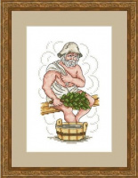 | РБ-012 | 150.00 |  |  | Изображение
 | Набор для вышивания «Сделано с любовью» РБ-012 Сижу и парюсь |  |  |  | 150.00 | шт | 9 | Изображение
 | Набор для вышивания «Сделано с любовью» РБ-013 Что паришь-то и поправишь | Набор для вышивания «Сделано с любовью» РБ-013 Что паришь-то и поправишь |  | РБ-013 | 320.00 |  |  | Изображение
 | Набор для вышивания «Сделано с любовью» РБ-013 Что паришь-то и поправишь |  |  |  | 320.00 | шт | 5 | Изображение
 | Набор для вышивания «Сделано с любовью» РБ-014 Старый проказник | Набор для вышивания «Сделано с любовью» РБ-014 Старый проказник | 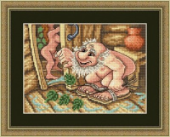 | РБ-014 | 320.00 |  |  | Изображение
 | Набор для вышивания «Сделано с любовью» РБ-014 Старый проказник |  |  |  | 320.00 | шт | 4 | Изображение
 | Набор для вышивания «Сделано с любовью» РБ-015 Пышка | Набор для вышивания «Сделано с любовью» РБ-015 Пышка |  | РБ-015 | 200.00 |  |  | Изображение
 | Набор для вышивания «Сделано с любовью» РБ-015 Пышка |  |  |  | 200.00 | шт | 6 | Изображение
 | Набор для вышивания «Сделано с любовью» РБ-016 Карамболь | Набор для вышивания «Сделано с любовью» РБ-016 Карамболь | 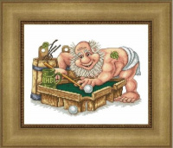 | РБ-016 | 320.00 |  |  | Изображение
 | Набор для вышивания «Сделано с любовью» РБ-016 Карамболь |  |  |  | 320.00 | шт | 3 | Изображение
 | Набор для вышивания «Сделано с любовью» РБ-018 За-Парочка | Набор для вышивания «Сделано с любовью» РБ-018 За-Парочка | 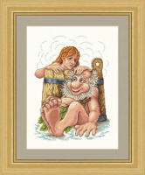 | РБ-018 | 320.00 |  |  | Изображение
 | Набор для вышивания «Сделано с любовью» РБ-018 За-Парочка |  |  |  | 320.00 | шт | 5 | Изображение
 | Набор для вышивания «Сделано с любовью» РБ-019 Счастливы вместе | Набор для вышивания «Сделано с любовью» РБ-019 Счастливы вместе | 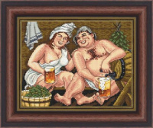 | РБ-019 | 320.00 |  |  | Изображение
 | Набор для вышивания «Сделано с любовью» РБ-019 Счастливы вместе |  |  |  | 320.00 | шт | 5 | Изображение
 | Набор для вышивания «Сделано с любовью» РБ-020 Гений чистой красоты | Набор для вышивания «Сделано с любовью» РБ-020 Гений чистой красоты | 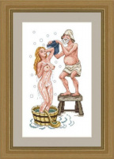 | РБ-020 | 320.00 |  |  | Изображение
 | Набор для вышивания «Сделано с любовью» РБ-020 Гений чистой красоты |  |  |  | 320.00 | шт | 6 | Изображение
 | Набор для вышивания «Сделано с любовью» РБ-021 Большая и чистая Любовь | Набор для вышивания «Сделано с любовью» РБ-021 Большая и чистая Любовь |  | РБ-021 | 320.00 |  |  | Изображение
 | Набор для вышивания «Сделано с любовью» РБ-021 Большая и чистая Любовь |  |  |  | 320.00 | шт | 5 | Изображение
 | Набор для вышивания «Сделано с любовью» РБ-022 Иван Купальщик | Набор для вышивания «Сделано с любовью» РБ-022 Иван Купальщик | 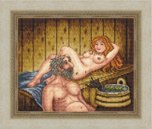 | РБ-022 | 320.00 |  |  | Изображение
 | Набор для вышивания «Сделано с любовью» РБ-022 Иван Купальщик |  |  |  | 320.00 | шт | 5 | Изображение
 | Набор для вышивания «Сделано с любовью» РБ-023 Как с гуся вода | Набор для вышивания «Сделано с любовью» РБ-023 Как с гуся вода |  | РБ-023 | 320.00 |  |  | Изображение
 | Набор для вышивания «Сделано с любовью» РБ-023 Как с гуся вода |  |  |  | 320.00 | шт | 3 | Изображение
 | Набор для вышивания «Сделано с любовью» РБ-024 Пар костей не ломит | Набор для вышивания «Сделано с любовью» РБ-024 Пар костей не ломит | 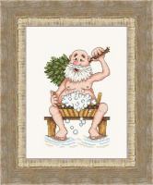 | РБ-024 | 240.00 |  |  | Изображение
 | Набор для вышивания «Сделано с любовью» РБ-024 Пар костей не ломит |  |  |  | 240.00 | шт | 5 | Изображение
 | Набор для вышивания «Сделано с любовью» РБ-025 Краса-девица | Набор для вышивания «Сделано с любовью» РБ-025 Краса-девица | 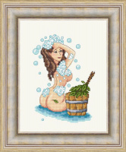 | РБ-025 | 240.00 |  |  | Изображение
 | Набор для вышивания «Сделано с любовью» РБ-025 Краса-девица |  |  |  | 240.00 | шт | 4 | Изображение
 | Набор для вышивания «Сделано с любовью» РБ-026 С лёгким паром! | Набор для вышивания «Сделано с любовью» РБ-026 С лёгким паром! | 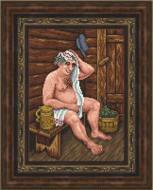 | РБ-026 | 320.00 |  |  | Изображение
 | Набор для вышивания «Сделано с любовью» РБ-026 С лёгким паром! |  |  |  | 320.00 | шт | 11 | Изображение
 | Набор для вышивания «Сделано с любовью» РБ-027 Банный дух | Набор для вышивания «Сделано с любовью» РБ-027 Банный дух | 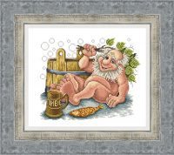 | РБ-027 | 320.00 |  |  | Изображение
 | Набор для вышивания «Сделано с любовью» РБ-027 Банный дух |  |  |  | 320.00 | шт | 6 | Изображение
 | Набор для вышивания «Сделано с любовью» РБ-028 Ближе к телу | Набор для вышивания «Сделано с любовью» РБ-028 Ближе к телу | 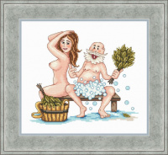 | РБ-028 | 320.00 |  |  | Изображение
 | Набор для вышивания «Сделано с любовью» РБ-028 Ближе к телу |  |  |  | 320.00 | шт | 5 | Изображение

